概要図
１．処理概要

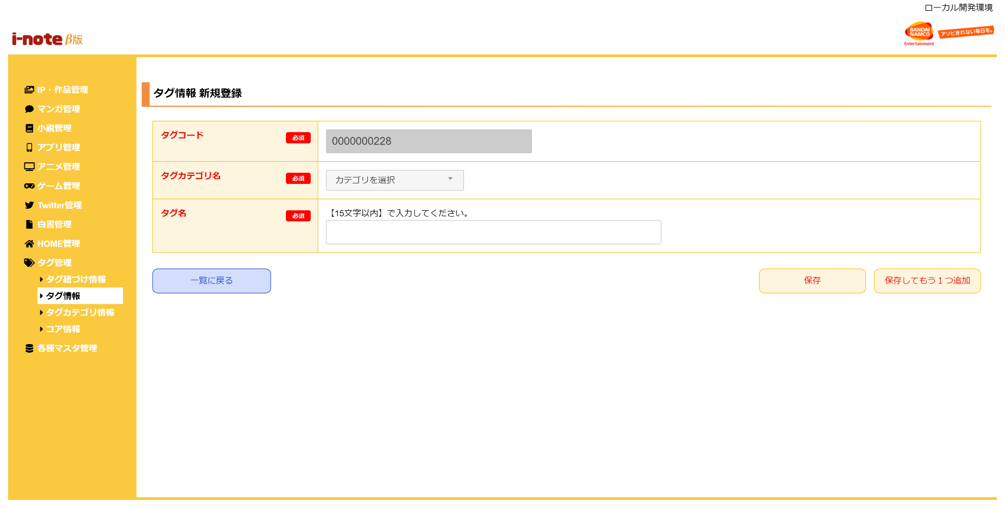
 | 初期表示
 |  | [1] | タグ情報 新規登録情報入力領域
 |  |  | 領域説明： | タグ情報新規登録に必要な情報を入力する。
１
 |  |  | 要素名 |  | 説明
 |  |  | タグコード |  | タグコード、半角数字10桁を自動発行する。
 |  |  | タグカテゴリ名 |  | プルダウンでタグのカテゴリを選択する。
 |  |  | タグ名 |  | タグ名を15文字以内で入力する。

2
 |  | [2] | ボタン表示領域
 |  |  | 領域説明： | タグ情報一覧画面へ遷移、作品タグマスタへの登録を行う。

 |  |  | 要素名 |  | 説明
 |  |  | 一覧に戻るボタン |  | タグ情報 一覧画面に遷移する。
 |  |  | 保存ボタン |  | 入力された情報を作品タグマスタに登録し、タグ情報 一覧画面に遷移する。
 |  |  | 保存してもう1つ追加ボタン |  | 入力された情報を作品タグマスタに登録し、タグ情報 新規登録画面に遷移する。

